załącznik 1
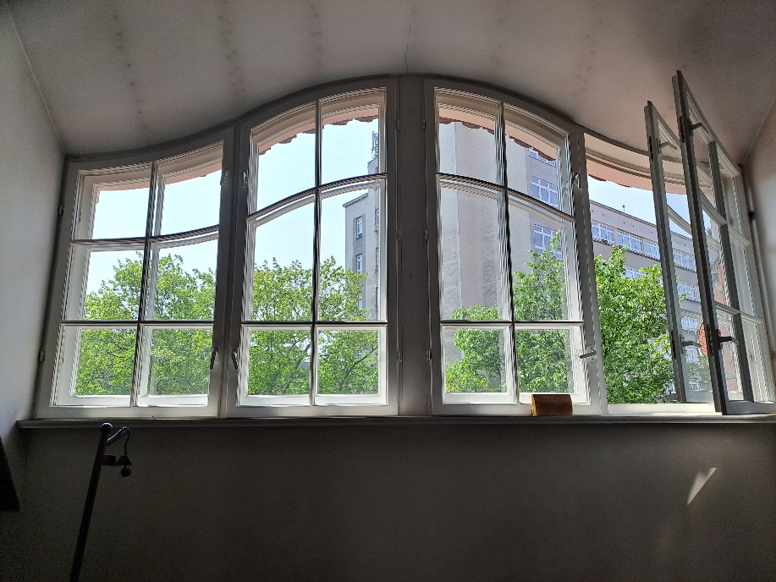
poz. 19

 | 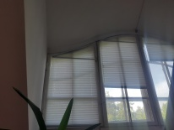 PLISA - Okno składające się z czterech części, należy wykonać plisę dla każdej części osobno, całkowita długość to ok 350cm (87,5cm x 4 szt), wysokość w najwyższym punkcie to ok 250cm. Przykład montażu w innym pomieszczeniu:

